시트1
機能名 | 会員登録機能 | 作成者 | 李吉宰 | 作成日 | 2024-10-31 | UIイメージ
説明 | 新規加入者が会員登録するための機能 |  |  |  |  | 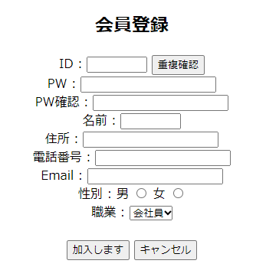
用語定義
NO | 項目名 | 説明 |  |  | 備考
1 | ID | 会員が使用する文字列
2 | 重複確認 | 入力したIDが既存会員と重複しないか確認
3 | 重複フラグ | 入力したIDが重複するかどうかを判定するためのフラグ |  |  | Hiddenフィールド
4 | PW | 会員のセキュリティのためのPassword
5 | PW確認 | 入力したPasswordが一致していることを確認
6 | 名前 | 会員の名前
7 | 住所 | 会員の住所
8 | 電話番号 | 会員の電話番号
9 | Email | 会員のEmail
10 | 性別 | 会員の性別
11 | 職業 | 会員の職業
機能詳細
機能ID | 機能名 | 目的 |  |  |  | 入力 | 出力
F-001 | 会員登録 | 新規会員の情報を登録してアカウントを作成、 それでサービス利用を可能にする。 |  |  |  | ID、重複確認、PW、PW確認、名前 住所、電話番号、Email、性別、職業 | 登録完了メッセージ

機能説明
機能ID | 説明
F-001 | 1. ユーザーは個人情報を入力します。
 | 2. 情報はすべて必須項目であり、文字数が制限されています。
 | 3. 重複確認は必須項目であり、重複するIDがあるか確認します。
 | 4. Passwordはハッシュアルゴリズムによって暗号化されます。
 | 5. ユーザーが加入するボタンを押すと、ユーザーの情報がサーバーに送信されます。

